关系图
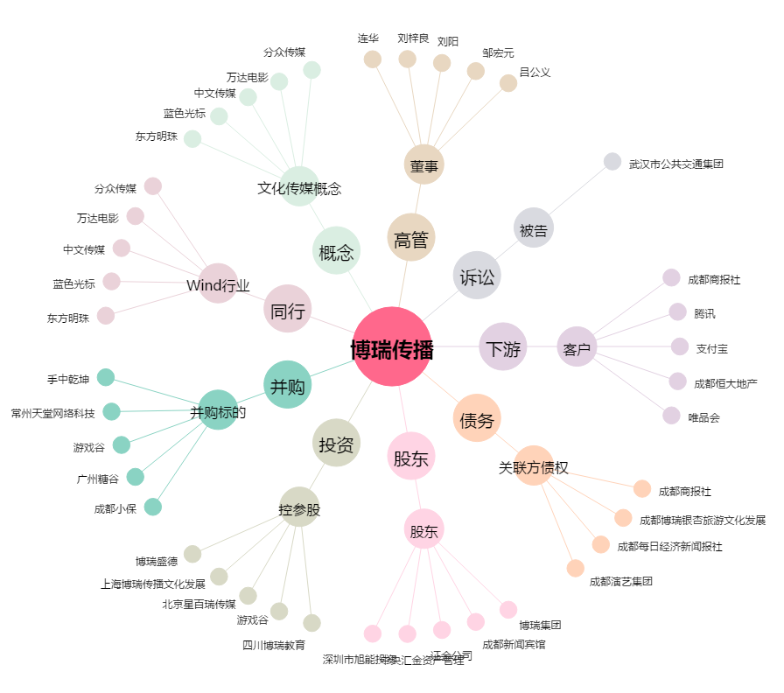
博瑞传播[600880.SH] - 关系概览图

